PAGINA PRINCIPAL
CALCULO DE LA BOMBA CENTRIFUGA DE UNA ETAPA

CAIDA PRESION DE TUBERIA
CALCULO PARA ENCONTRAR LA CAIDA DE PRESION DE LA TUBERIA POR FRICCIÓN
DATOS DE ENTRADA:
FLUJO VOLUMETRICOS
TIPO DE FLUIDO
 | DIMENSIONAMIENTO DE TUBERIA LIQUIDOS (DESCARGA) |  |  |  |  | DIMENSIONAMIENTO DE TUBERIA LIQUIDOS (SUCCION)

 |  |  | TIPO DE FLUIDO |  |  |  | TIPO DE FLUIDO
 | FLUJO VOLUMETRICO PARA EL LÍQUIDO |  | G.P.M. | ( Q ) | 770.5 | FLUJO VOLUMETRICO PARA EL LÍQUIDO | G.P.M. | ( Q ) | 770.5
 | VELOCIDAD DEL FLUIDO RECOMENDADO |  | Ft / Seg | ( v ) | 8.60 | VELOCIDAD DEL FLUIDO RECOMENDADO | Ft / Seg | ( v ) | 3.12
 | VALOR CONSTANTE PARA CAL. EL DIÁMETRO PARA LÍQUIDO |  | ADIMENSIONAL | © | 0.639 | VALOR CONSTANTE PARA CAL. EL DIÁMETRO PARA LÍQUIDO | ADIMENSIONAL | © | 0.639
 | DIÁMETRO DE LA TUBERIA |  | plg | ( d ) | 6.0 | DIÁMETRO DE LA TUBERIA | plg | ( d ) | 10.0
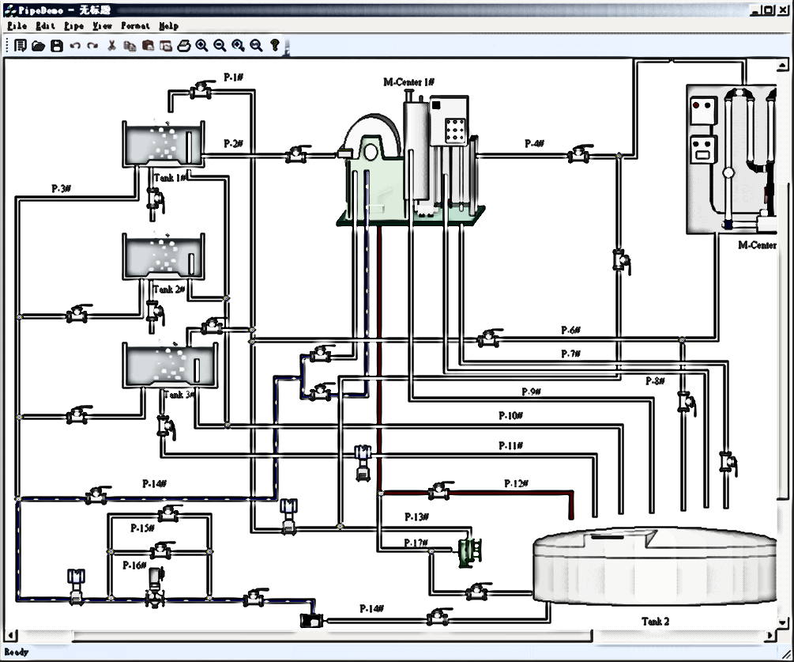
 | DENSIDAD DEL FLUIDO |  | Lb / Ft 3 | ( Þ ) | 62 | DENSIDAD DEL FLUIDO | Lb / Ft 3 | ( Þ ) | 62
 | VISCOSIDAD ABSOLUTA DEL FLUIDO cp |  | Ver Tabla A-3 CRANE | ( µ ) | 0.52 | VISCOSIDAD ABSOLUTA DEL FLUIDO cp | Ver Tabla A-3 CRANE | ( µ ) | 0.52
 | NÚMERO DE REYNOLDS |  |  | NR | 768,552.52 | NÚMERO DE REYNOLDS |  | NR | 462,915.39
 | DIÁMETRO NOMINAL | TABLA I | Plg | ( D0 ) | 6.0 | DIÁMETRO NOMINAL | Plg | ( D0 ) | 10
 | MATERIAL DE LA TUBERIA |  | Mt |  |  | MATERIAL DE LA TUBERIA | Mt
 | RUGOSIDAD ABSOLUTA | Ver Tabla A-23 CRANE | Ft | ( € ) | 0.00012 | RUGOSIDAD ABSOLUTA | Ft | ( € ) | 0.00012
 | RUGOSIDAD RELATIVA |  | ADIMENSIONAL | ® | 0.00024 | RUGOSIDAD RELATIVA | ADIMENSIONAL | ® | 0.00014
 | FACTOR DE FRICCIÓN Re< 2000 |  | ADIMENSIONAL | ( f ) | 0.00013 | FACTOR DE FRICCIÓN Re< 2000 | ADIMENSIONAL | ( f ) | 0.00014
 | VALOR CONSTANTE PARA CAL. LA CAÍDA DE PRESIÓN PARA LÍQUIDO |  | ADIMENSIONAL | ( CPL ) | 0.0272 | VALOR CONSTANTE PARA CAL. LA CAÍDA DE PRESIÓN PARA LÍQUIDO | ADIMENSIONAL | ( CPL ) | 0.0272
 | FACTOR DE CORRECCIÓN POR ENVEJECIMIENTO Y ENSUCIAMIENTO EN TUB. |  | ADIMENSIONAL | (FCE) | 1.2 | FACTOR DE CORRECCIÓN POR ENVEJECIMIENTO Y ENSUCIAMIENTO EN TUB. | ADIMENSIONAL | (FCE) | 1.2
 | CAÍDA DE PRESIÓN |  | Pies/ 1 pie longitud | (P)/ 1 pies | 0.0445151 | CAÍDA DE PRESIÓN | Pies/ 1 pie longitud | (P)/ 1 pies | 0.0037530
6 | 6
1 | 1 |  |  |  |  | VEL. RECOMENDADAS

CALCULO DE BOMBA
CALCULO DE LA BOMBA CENTRIFUGA REQUERIDA
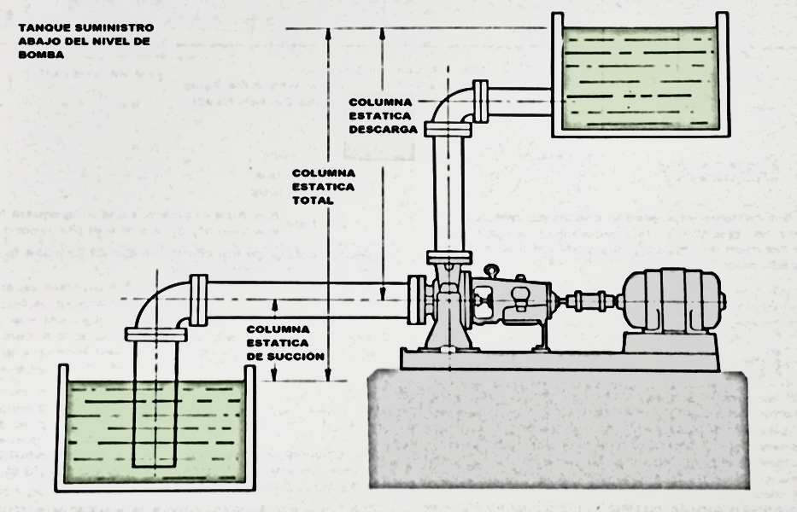
 | Numero Tag | 005PU001
 | Nombre de la Bomba | DISPERSION WATER PUMP
 | CALCULO DE BOMBA CENTRIFUGA
 | Fluido | Agua Blanca | Flujo ( GPM) | 770.50
 | Temperatura (°F) |  | Densidad relativa (lbs /pie3) | 62
 | Factor de servicio | 1.00 | Viscosidad (cp) | 0.52
 | SUCCIÓN |  | CALCULO DE NEPSH
 | Presion Atmosferica (Psi) | 14.70 | Presion de recipiente (Psi) | 0.00
 | Columna Estatica de Succión (Pies) | 1.64 | Presion de vapor | 1.85
 | Accesorios | IR A TABLA | Nivel minimo de Op (Pies) | 1.64
 | Perdidas Accesorios en succión (Pies) | 0.0168 | Peso especifico | 1.00
 | Longitud de Tuberia Succión (Pies) | 6.96 | Posicion y Tipo de Tanque de Succión
 | Perdida en tuberia (por cada pie) | 0.00375
 | Perdidas en tuberia succion (Pies) | 0.0261 | NPSH disponible (pies) | 33.88
 | CALCULO DE PERDIDAS DESCARGA

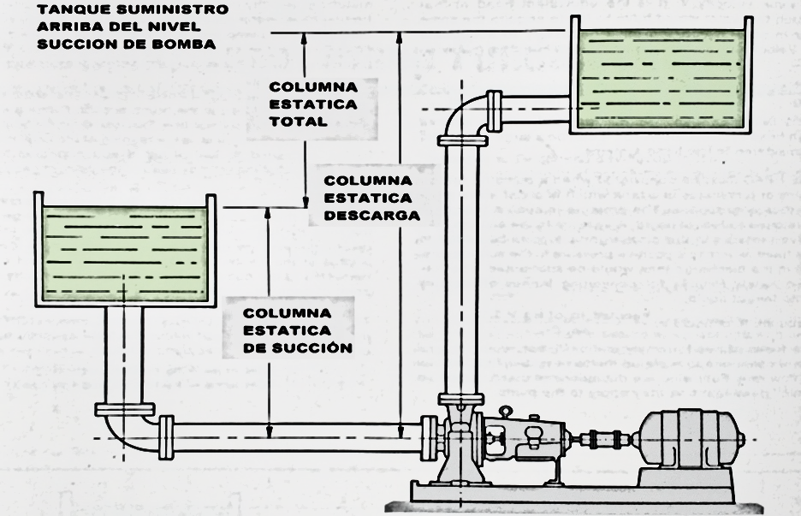

 | DESCARGA |  | DESCRIPCIÓN | DATOS
 | Columna Estatica descarga (Pies) | 6.92 | POTENCIA HIDRAULICA HP | 37.86
 | Columna Estatica total (Pies) | 5.28 | POTENCIA AL FRENO HP | 52.58
 | Eficiencia Requrida % (decimal) | 0.72 | POTENCIA AL FRENO EN kW | 39.20
 | Accesorios | IR A TABLA | TORQUE Pies-lbs | 162.44
 | Perdidas de Accesorios e instrumentos en descarga (Pies) | 188.559 | CABEZA TOTAL REQUERIDA mts | 59.60
 | Longitud de Tuberia descarga (Pies) | 36.00 | GASTO LPM | 2916.65
 | Total de Perdidas Descarga (Pies) | 1.67
 |  |  | Velocidad especifica de la bomba | 4658.35
 | Cabeza Total Requerida (Pies) | 195.55
 | Revoluciones de la bomba RPM | 3600.00 | TIPO DE IMPULSOR | FLUJO MIXTO

9
3
15

RESUMEN PARA PDF
Nombre de Compañía : |  | CRISOBA INDUSTRIAL S.A. DE C.V. |  |  |  | Proyecto No: | EFLUENTES
Lugar: |  | ECATEPEC DE MORELOS, MÉXICO |  |  |  | No Area : | EFLUENTES
Nombre de la Bomba: |  | DISPERSION WATER PUMP |  |  |  | TAG: | 005PU001

Rev No: | C |  |  | Elaborado: | J.E.R.V. | Fecha: | 2025-01-22
Fecha: | 2025-01-22 |  |  | Verificado: | L.R.D.C. | Fecha: | 2024-11-22
Nombre File: | DISPERSION WATER PUMP |  |  | Aprobado: | D.A.G. | Fecha: | 2024-10-04

FLUJO |  |  |  |  | FLUIDO
Flujo nominal | 770.50 | GPM | 2916.3425 | LPM | Tipo: | Agua Blanca
Consistencia% | - | Cs |  |  | Viscosidad (cp): | 0.52
Depresiación: 5% | 0.00 | GPM | 0.00 | LPM | pH: | 7
Flujo total: | 770.50 | GPM | 2916.34 | LPM | Peso Especifico: | 1.00
 |  |  |  |  | Temp. | 95 °F | 35°C
CABEZA ESTATICA |  |  |  |  | TUBERIA
Cabeza estatica succion : | 1.640 | PIES | 0.50 | mts | Material: | Acero inox.
Cabeza estatica descarga: | 6.92 | PIES | 2.1097560976 | mts | Factor de Seguridad | 1
Cabeza estatica total | 5.28 | PIES | 1.61 | mts
PERDIDAS |  |  |  |  | NPSH DISPONIBLE
Perdidas en succion por tuberias (friccion) |  | 0.0261 | pies |  | Presion Atmosferica | 14.70 | pies
Perdidas en succion por instrumentos y equipos |  | 0.0168 | pies |  | Columna estatica de succión | 1.64 | pies
Perdidas en descarga por tuberias (friccion) |  | 1.670 | pies |  | Total NPSH disponible: | 33.88 | pies
Perdidas en descarga por instrumentos y equipos |  | 188.559 | pies

Cabeza Total | 195.55 | 'TDH (pies) | 84.65 | PSI | Eficiencia % | 72% | %
 |  |  |  |  | POTENCIA AL FRENO HP | 52.58 | H.P.

 |  | RESUMEN BOMBA EXISTENTE
Liquido: | - | Viscosidad: | 0.52 | Eficiencia %: | 72%
Flujo GPM: | 770.5 | Gravedad Especifica: | 1.00 | Diam.Impulsor: | -
Cabeza Total Pies: | 195.55 | Temperatura °F: | 120 | RPM: | 3600.00
Potencia BHP requerida | 52.58 | Potencia BHP disponible: | 75.00 | Max Dia.Solidos: | 2.09"
NPSH requerida Pies: | 6.34 | NPSH disponible Pies: | 33.88
GOULDS | 3196LTi | 3X4-8 |  | 3600.00 |  | 75.00 | HP

 |  | RESUMEN BOMBA EXISTENTE

MARCA | MODELO | TAMAÑO | IMPULSOR (in) | NO. CURVA | EFICIENCIA | Motor HP | Motor RPM
GOULDS | 3196LTi | 3X4-8 | 190 | 11294-0 | 72% | 75 | 3600

DESCARGA DE BOMBA P-19
Numero de Linea | 6"-WR-C2A-139
De la Seccion | DESCARGA DE BOMBA 001PU003
A la Seccion | FLOOBED MBBR
Tamaño de Tuberia (plg) | 6
Flujo (GPM) | 771
Velocidad (pies/seg) | 9
Longitud tuberia (pies) | 36
Perdidas de tuberia (/pies) | 0.0464
Total de Perdidas en Tuberias (pies) | 1.6700

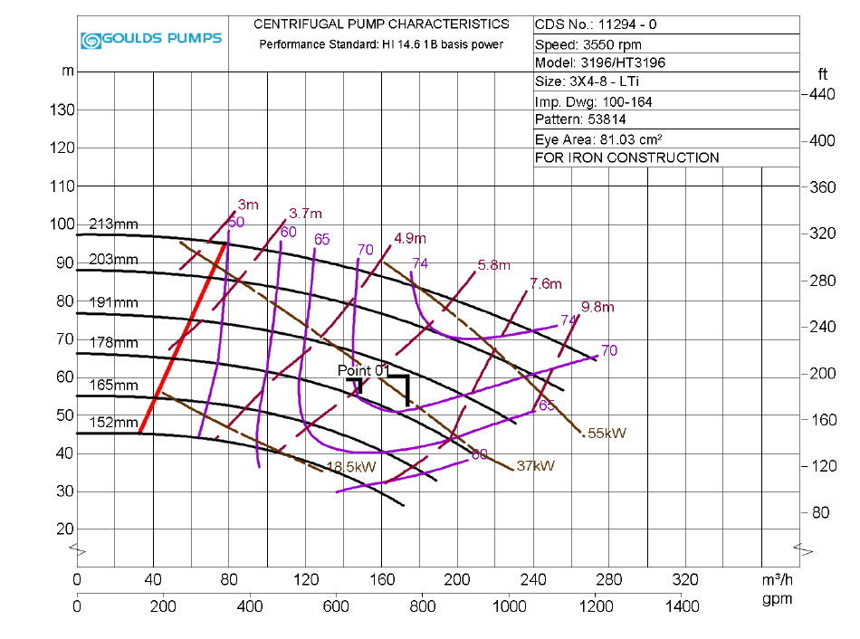

 |  |  |  |  | FLUJO GPM | 770.50
 |  |  |  |  | Cabeza total requerida (pies) | 195.55
 |  |  |  |  | Potencia requerida KW | 45.00
 |  |  |  |  | NPSH requerido (m) | 6.34
 |  |  |  |  | Eficiencia | 72%
770.50 GPM @ 195.55 TDH (ft)
 |  |  |  |  | RPM | 3600.00

 |  |  |  |  | LA BOMBA CUMPLE CON LAS CONDICIONES DE FLUJO (770.50 GPM @ 253.8 TDH)

ESPECIFICACIÓN DE TUBERIA
